行政事業レビューシート
 |  |  |  |  |  |  |  |  |  |  |  |  |  |  |  | 事業番号 |  |  |  | 2022 |  |  |  | - | 防衛 |  |  |  | - | 21 |  |  | - | 0025
令和4年度行政事業レビューシート |  |  |  |  |  |  |  |  |  |  |  |  |  |  |  |  |  |  |  |  |  |  |  | （ | 防衛省 |  |  |  |  |  |  |  |  |  |  |  | ）
事業名 |  |  |  |  | 中央指揮システムの個別維持（中央システム） |  |  |  |  |  |  |  |  |  |  |  | 担当部局庁 |  |  |  | 防衛装備庁プロジェクト管理部 |  |  |  |  |  |  |  |  |  |  | 作成責任者
事業開始年度 |  |  |  |  | 平成13年度 |  |  |  |  | 事業終了 （予定）年度 |  |  | 終了予定なし |  |  |  | 担当課室 |  |  |  | 事業監理官(宇宙・地上装備担当) |  |  |  |  |  |  |  |  |  |  | 事業監理官 吉岡 正嗣
会計区分 |  |  |  |  | 一般会計
根拠法令 （具体的な 条項も記載） |  |  |  |  | 防衛省設置法第四条第一項第十三号 |  |  |  |  |  |  |  |  |  |  |  | 関係する 計画、通知等 |  |  |  | 平成３１年度以降に係る防衛計画の大綱、中期防衛力整備計画（平成３１年度～平成３５年度）（平成３０年１２月１８日 国家安全保障会議決定・閣議決定）
主要政策・施策 |  |  |  |  | - |  |  |  |  |  |  |  |  |  |  |  | 主要経費 |  |  |  | 防衛関係
事業の目的 （目指す姿を簡潔に。3行程度以内） |  |  |  |  | 本事業は、陸・海・空幕等と連接した統合システムである中央指揮システムを整備し、 自衛隊の行動等に関する指揮監督を補佐する機能及び統合運用に係る機能（中央クラウド）の維持を目的としている。
事業概要 （5行程度以内。別添可） |  |  |  |  | 中央指揮システムを良好な状態で運用するため、サーバー・端末等の各種ハードウェアの借上と消耗品及びサービス維持役務を取得するとともにシステムを３６５日２４時間運用するための保守を行う。
実施方法 |  |  |  |  | 直接実施
予算額・ 執行額 （単位:百万円） |  |  |  |  |  |  |  |  |  |  |  | 令和元年度 |  |  | 令和2年度 |  |  |  |  | 令和3年度 |  |  |  |  |  | 令和4年度 |  |  |  |  |  |  | 令和5年度要求
 |  |  |  |  | 予算の状況 |  | 当初予算 |  |  |  |  | 3,345 |  |  | 2,547 |  |  |  |  | 3,523 |  |  |  |  |  | 4,656 |  |  |  |  |  |  | 3,851
 |  |  |  |  |  |  | 補正予算 |  |  |  |  | - |  |  | - |  |  |  |  | - |  |  |  |  |  | -
 |  |  |  |  |  |  | 前年度から繰越し |  |  |  |  | - |  |  | - |  |  |  |  | - |  |  |  |  |  | - |  |  |  |  |  |  | -
 |  |  |  |  |  |  | 翌年度へ繰越し |  |  |  |  | - |  |  | - |  |  |  |  | - |  |  |  |  |  | -
 |  |  |  |  |  |  | 予備費等 |  |  |  |  | - |  |  | - |  |  |  |  | - |  |  |  |  |  | -
 |  |  |  |  |  |  | 計 |  |  |  |  | 3,345 |  |  | 2,547 |  |  |  |  | 3,523 |  |  |  |  |  | 4,656 |  |  |  |  |  |  | 3,851
 |  |  |  |  | 執行額 |  |  |  |  |  |  | 3,345 |  |  | 2,437 |  |  |  |  | 3,448
 |  |  |  |  | 執行率（％） |  |  |  |  |  |  | 100% |  |  | 96% |  |  |  |  | 98%
 |  |  |  |  | 当初予算＋補正予算に対する執行額の割合（％） |  |  |  |  |  |  | 100% |  |  | 96% |  |  |  |  | 98%
令和4・5年度 予算内訳 （単位：百万円） |  |  |  |  | 歳出予算目 |  |  |  |  |  |  | 令和4年度当初予算 |  |  | 令和5年度要求 |  |  |  |  | 主な増減理由
 |  |  |  |  | 通信維持費 |  |  |  |  |  |  | 4,656 |  |  | 3,851 |  |  |  |  | ・消耗品取得及び維持役務の消費・役務実績の反映による減 ・借上期間の短縮等による減 ・防衛力を５年以内に抜本的に強化するために必要な取組みについて事項要求している。 ・重要政策推進枠：1,293
 |  |  |  |  | - |  |  |  |  |  |  | - |  |  | -
 |  |  |  |  | - |  |  |  |  |  |  | - |  |  | -
 |  |  |  |  | - |  |  |  |  |  |  | - |  |  | -
 |  |  |  |  | - |  |  |  |  |  |  | - |  |  | -

 |  |  |  |  | 計 |  |  |  |  |  |  | 4,656 |  |  | 3,851
活動内容 （アクティビティ） |  |  |  |  | 本事業は、陸・海・空幕等と連接した統合システムである中央指揮システムを整備し、 自衛隊の行動等に関する防衛大臣の行う指揮・監督及び統合幕僚長等の行う補佐業務を迅速かつ的確に実施するための機能（中央システム）の維持を図る。
活動目標及び 活動実績 （アウトプット） |  |  |  |  | 活動目標 |  |  |  |  |  |  | 活動指標 |  |  |  |  |  | 単位 |  |  | 令和元年度 |  |  | 令和2年度 |  |  |  | 令和3年度 |  |  |  | 4年度 活動見込 |  |  | 5年度 活動見込
 |  |  |  |  | 24時間365日の稼働 |  |  |  |  |  |  | 中央システムの借上げ器材の整備拠点 |  |  |  |  | 活動実績 | 拠点 |  |  | 31 |  |  | 31 |  |  |  | 31 |  |  |  | - |  |  | -
 |  |  |  |  |  |  |  |  |  |  |  |  |  |  |  |  | 当初見込み | 拠点 |  |  | 31 |  |  | 31 |  |  |  | 31 |  |  |  | 31 |  |  | 31
単位当たり コスト |  |  |  |  | 算出根拠 |  |  |  |  |  |  |  |  |  |  |  |  | 単位 |  |  | 令和元年度 |  |  | 令和2年度 |  |  |  | 令和3年度 |  |  |  | 4年度活動見込
 |  |  |  |  | 執行額（X)／拠点数（Y) |  |  |  |  |  |  |  |  |  |  |  | 単位当たり コスト | 百万円／拠点 |  |  | 108 |  |  | 79 |  |  |  | 111 |  |  |  | 150
 |  |  |  |  |  |  |  |  |  |  |  |  |  |  |  |  | 計算式 | X/Y |  |  | 3,345/31 |  |  | 2,437/31 |  |  |  | 3,448/31 |  |  |  | 4,656/31
成果目標及び 成果実績 （アウトカム） |  |  |  |  | 定量的な成果目標 |  |  |  |  |  |  | 成果指標 |  |  |  |  |  | 単位 |  |  | 令和元年度 |  |  | 令和2年度 |  |  |  | 令和3年度 |  |  |  | 中間目標 |  |  | 目標最終年度
 |  |  |  |  |  |  |  |  |  |  |  |  |  |  |  |  |  |  |  |  |  |  |  |  |  |  |  |  |  |  |  | 4 |  | 年度 | - | 年度
 |  |  |  |  | 器材の借り上げ、消耗品等の取得及び点検整備により、システムを継続的に運用する。 |  |  |  |  |  |  | 維持日数 |  |  |  |  | 成果実績 | 日 |  |  | 366 |  |  | 365 |  |  |  | 365 |  |  |  | - |  |  | -
 |  |  |  |  |  |  |  |  |  |  |  |  |  |  |  |  | 目標値 | 日 |  |  | 366 |  |  | 365 |  |  |  | 365 |  |  |  | 365 |  |  | 365
 |  |  |  |  |  |  |  |  |  |  |  |  |  |  |  |  | 達成度 | ％ |  |  | 100 |  |  | 100 |  |  |  | 100 |  |  |  | - |  |  | -
根拠として用いた 統計・データ名 （出典） |  |  |  |  | 平成３１年度以降に係る防衛計画の大綱（平成３０年１２月１８日国家安全保障会議決定及び閣議決定）

成果目標及び成果実績（アウトカム）欄についてさらに記載が必要な場合はチェックの上【別紙１】に記載 |  |  |  |  |  |  |  |  |  |  |  |  |  |  |  |  |  |  |  |  |  |  |  |  |  |  |  |  |  | チェック
政策評価、新経済・財政再生計画との関係 |  | 政策評価 | 政策 |  | Ⅰ－１ 我が国自身の防衛体制の強化（領域横断作戦に必要な能力の強化における優先事項） Ⅰ－２ 我が国自身の防衛体制の強化（防衛力の中心的な構成要素の強化における優先事項） Ⅰ－３ 我が国自身の防衛体制の強化（大規模災害等への対応）
 |  |  | 施策 |  | Ⅰ－１－（１） 宇宙・サイバー・電磁波の領域における能力の獲得・強化 Ⅰ－１－（２） 従来の領域における能力の強化 Ⅰ－２－（６） 情報機能の強化 Ⅰ－３－（１） 大規模災害等への対応 |  |  |  |  |  |  |  |  |  | 政策評価書URL |  |  | ①https://www.mod.go.jp/j/approach/hyouka/seisaku/2021/pdf/R03_bunseki_01.pdf ②https://www.mod.go.jp/j/approach/hyouka/seisaku/2021/pdf/R03_bunseki_02.pdf ③https://www.mod.go.jp/j/approach/hyouka/seisaku/2021/pdf/R03_bunseki_09.pdf ④https://www.mod.go.jp/j/approach/hyouka/seisaku/2021/pdf/R03_bunseki_10.pdf
 |  |  |  |  |  |  |  |  |  |  |  |  |  |  | 該当箇所 |  |  | ①７ページ ②１６ページ ③５ページ ④７、８ページ
 |  | 新経済・財政再生計画改革工程表 2021 | 取組事項 |  | 分野： |  |  | - |  |  |  |  |  | -
 |  |  |  |  | （新経済・財政再生計画改革工程表 2021）URL： |  |  |  |  |  |  |  |  | -
 |  |  |  |  | 該当箇所 |  |  |  |  |  |  |  |  | -
事業所管部局による点検・改善
 |  | 項 目 |  |  |  |  |  |  |  |  |  |  |  |  |  |  |  |  |  | 評 価 |  | 評価に関する説明
国費投入の必要性 |  | 事業の目的は国民や社会のニーズを的確に反映しているか。 |  |  |  |  |  |  |  |  |  |  |  |  |  |  |  |  |  | ○ |  | 本事業は、統合幕僚監部の活動に必要な指揮伝達の専用通信を確保し、ひいては日本の安全保障に寄与するものであり、国民や社会のニーズを的確に反映している。
 |  | 地方自治体、民間等に委ねることができない事業なのか。 |  |  |  |  |  |  |  |  |  |  |  |  |  |  |  |  |  | ○ |  | 本事業は、統合幕僚監部の活動に必要な指揮伝達の専用通信を確保するものであるため、地方自治体、民間等に委ねることはできない。
 |  | 政策目的の達成手段として必要かつ適切な事業か。政策体系の中で優先度の高い事業か。 |  |  |  |  |  |  |  |  |  |  |  |  |  |  |  |  |  | ○ |  | 本事業は、統合幕僚監部の活動に必要な指揮伝達の専用通信を確保し、ひいては日本の安全保障に寄与するもので、政策目的の達成手段として必要かつ適切であり、優先度が高い事業である。
事業の効率性 |  | 競争性が確保されているなど支出先の選定は妥当か。 |  |  |  |  |  |  |  |  |  |  |  |  |  |  |  |  |  | ○ |  | 調達に際しては、原則として一般競争入札により入札者を多く募り競争性を確保している。競争性のない随意契約となったものは、一般競争入札の結果、不調により不落随契に移行したものであり、支出先の選定は妥当である。
 |  |  | 一般競争契約、指名競争契約又は随意契約（企画競争）による支出のうち、一者応札又は一者応募となったものはないか。 |  |  |  |  |  |  |  |  |  |  |  |  |  |  |  |  | 無
 |  |  | 競争性のない随意契約となったものはないか。 |  |  |  |  |  |  |  |  |  |  |  |  |  |  |  |  | 有
 |  | 受益者との負担関係は妥当であるか。 |  |  |  |  |  |  |  |  |  |  |  |  |  |  |  |  |  | ○ |  | 契約相手方に対して契約内容以外の要求を行っていないため、負担関係は妥当である。
 |  | 単位当たりコスト等の水準は妥当か。 |  |  |  |  |  |  |  |  |  |  |  |  |  |  |  |  |  | ○ |  | 調達に際しては、原則として一般競争入札により入札参加者をより多く募り競争性を確保していることに加え、コストの低減を従前より図っているなど、単位あたりコスト等の水準は妥当である。
 |  | 資金の流れの中間段階での支出は合理的なものとなっているか。 |  |  |  |  |  |  |  |  |  |  |  |  |  |  |  |  |  | ‐ |  | -
 |  | 費目・使途が事業目的に即し真に必要なものに限定されているか。 |  |  |  |  |  |  |  |  |  |  |  |  |  |  |  |  |  | ○ |  | 統合幕僚監部の活動に必要な指揮伝達に資するための専用通信を維持するための費途・使途となっており、事業目的に則し真に必要なものに限定されている。
 |  | 不用率が大きい場合、その理由は妥当か。（理由を右に記載） |  |  |  |  |  |  |  |  |  |  |  |  |  |  |  |  |  | ‐ |  | -
 |  | 繰越額が大きい場合、その理由は妥当か。（理由を右に記載） |  |  |  |  |  |  |  |  |  |  |  |  |  |  |  |  |  | ‐ |  | -
 |  | その他コスト削減や効率化に向けた工夫は行われているか。 |  |  |  |  |  |  |  |  |  |  |  |  |  |  |  |  |  | ○ |  | 契約実績等の分析、消耗品所要の低減を実施し、コスト削減・効率化を図っている。具体的には、公告期間の延長や入札情報の幅広い周知等による競争性を高めるための取り組みを行う。
事業の有効性 |  | 成果実績は成果目標に見合ったものとなっているか。 |  |  |  |  |  |  |  |  |  |  |  |  |  |  |  |  |  | ○ |  | 成果実績は、当該事業について所要の維持を実施しており、成果目標に見合っている。
 |  | 事業実施に当たって他の手段・方法等が考えられる場合、それと比較してより効果的あるいは低コストで実施できているか。 |  |  |  |  |  |  |  |  |  |  |  |  |  |  |  |  |  | ‐ |  | -
 |  | 活動実績は見込みに見合ったものであるか。 |  |  |  |  |  |  |  |  |  |  |  |  |  |  |  |  |  | ○ |  | 活動実績は見込みに見合ったものである。
 |  | 整備された施設や成果物は十分に活用されているか。 |  |  |  |  |  |  |  |  |  |  |  |  |  |  |  |  |  | ○ |  | 当該事業は、統合幕僚監部の各種活動において、十分に活用されている。
関連事業 |  | 関連する事業がある場合、他部局・他府省等と適切な役割分担を行っているか。（役割分担の具体的な内容を各事業の右に記載） |  |  |  |  |  |  |  |  |  |  |  |  |  |  |  |  |  | ‐ |  | -
 |  | 事業番号 |  |  |  |  |  |  |  |  | 事業名

点検・改善結果 |  | 点検結果 |  |  | １．必要性 自衛隊の行動等に関する防衛大臣等の指揮・監督及び統合幕僚長等の行う補佐業務を迅速かつ的確に実施すため、ハードウェアの借上げ、消耗品の取得、保守の実施により、中央指揮システムを常時運用可能な状態に維持するために必要である。 ２．効率性 契約実績等の分析、消耗品の所要を低減することで、コスト削減を図っており、効率的である。 ３．有効性 防衛大臣等からの命令・指示等が容易となるため、本事業は有効である。 ４．総合評価 当該事業の実施にあたっては、必要性、効率性、有効性が考慮されているなど、本事業は適正に実施されている。
 |  | 改善の 方向性 |  |  | 引き続き、契約実績等の分析及びコスト低減方策の検討等を行い、効率的な予算要求、執行に努める。
外部有識者の所見
・競争入札を行ったうえでの随意契約との記載があるが、仕様要件が特定の企業に有利性が働いていないか等の参入障壁を検証していただきたい。やむを得ないものであれば、レビューシートに理由を記載し国民の理解を得られる工夫をしてほしい。 ・肝心な記述にブレがあり、明確に理解できない。要旨では「サーバー等各種ハードウェア等を借上・取得」となっているが、レビューシートでは小さな文字で「ハードウェアの借り上げ、消耗品の取得」となっている。米国では、諜報機関の機密性の高い情報でも、ますます外部のサーバーを借り上げても利用するようになっている。レビューシート冒頭で借上と取得の対象を明示すべきである。そのうえで、ハードウェアを取得している場合があるのであれば、それは何故か、どのような判断基準に基づいているのか説明すべきである。
行政事業レビュー推進チームの所見
事業内容の 一部改善 |  |  |  | ・外部有識者の所見を踏まえて、適切に対応されたい。
所見を踏まえた改善点/概算要求における反映状況
執行等改善 |  |  |  | ・現行借上機材の借上期間延長に伴う契約であり、現行事業社以外での応札は困難な状況である。他方、役務事業については引き続き、競争性の確保に留意して調達要求を実施する。 ・レビューシート事業概要欄の記載内容を借上と取得の対象を明確にできるよう記述を「サーバー・端末等の各種ハードウェアの借上と消耗品及びサービス維持役務を取得」に修正
備考
-
関連する過去のレビューシートの事業番号
平成23年度 |  |  | 0127
平成24年度 |  |  | 0121
平成25年度 |  |  | 0156
平成26年度 |  |  | 0125
平成27年度 |  |  | 0090
平成28年度 |  |  | 0091
平成29年度 |  |  | 0087
平成30年度 |  |  | 0083
令和元年度 |  |  | 防衛省 |  |  | - |  |  | 0079
令和2年度 |  |  | 防衛省 |  |  |  |  |  | 0023
令和3年度 |  |  | 2021 |  | 防衛 |  |  | 20 | 0023
資金の流れ （資金の受け取り先が何を行っているかについて補足する） （単位：百万円） |  |  |  |  | ※令和3年度実績を記入。執行実績がない新規事業、新規要求事業については現時点で予定やイメージを記入。
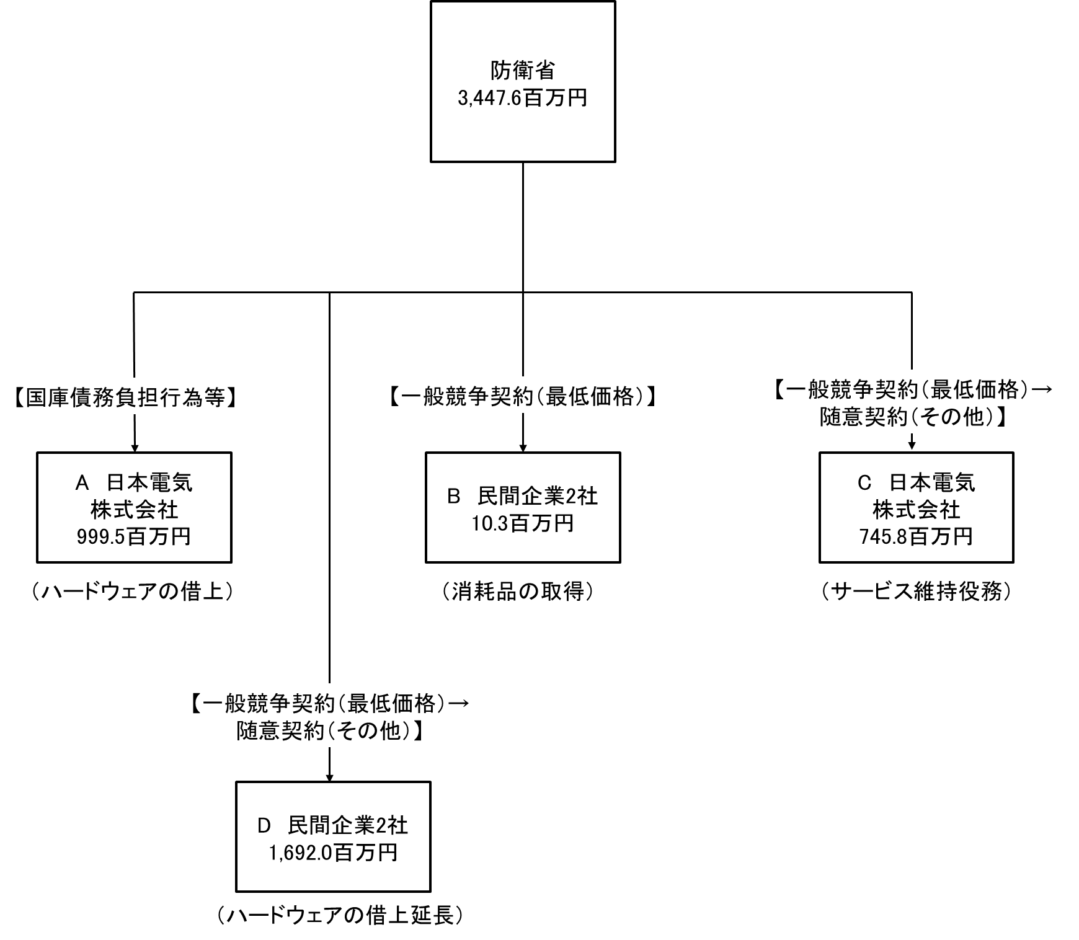

費目・使途 （「資金の流れ」においてブロックごとに最大の金額が支出されている者について記載する。費目と使途の双方で実情が分かるように記載） |  |  |  |  | A.日本電気株式会社 |  |  |  |  |  |  |  |  |  |  |  |  |  | B.株式会社日本ビー・エム・サプライズ
 |  |  |  |  | 費 目 |  |  |  | 使 途 |  |  |  |  |  |  |  | 金 額 (百万円） |  | 費 目 |  |  |  | 使 途 |  |  |  |  |  |  |  |  |  |  |  | 金 額 (百万円）
 |  |  |  |  | 通信維持費 |  |  |  | 統合運用等支援機器の借上（01換装） |  |  |  |  |  |  |  | 1,000 |  | 通信維持費 |  |  |  | トナーカートリッジ他3件 |  |  |  |  |  |  |  |  |  |  |  | 9

 |  |  |  |  | 計 |  |  |  |  |  |  |  |  |  |  |  | 1,000 |  | 計 |  |  |  |  |  |  |  |  |  |  |  |  |  |  |  | 9
 |  |  |  |  | C.日本電気株式会社 |  |  |  |  |  |  |  |  |  |  |  |  |  | D.富士通株式会社
 |  |  |  |  | 費 目 |  |  |  | 使 途 |  |  |  |  |  |  |  | 金 額 (百万円） |  | 費 目 |  |  |  | 使 途 |  |  |  |  |  |  |  |  |  |  |  | 金 額 (百万円）
 |  |  |  |  | 通信維持費 |  |  |  | 中央指揮システム サービス維持 |  |  |  |  |  |  |  | 746 |  | 通信維持費 |  |  |  | 防衛情報通信基盤（クローズ系）通信電子機器借上（ＣＣＳ）（０３延長） |  |  |  |  |  |  |  |  |  |  |  | 1,468
 |  |  |  |  |  |  |  |  |  |  |  |  |  |  |  |  |  |  | 通信維持費 |  |  |  | 防衛情報通信基盤（クローズ系）通信電子機器借上（ＣＣＳ）（０３延長） |  |  |  |  |  |  |  |  |  |  |  | 133

 |  |  |  |  | 計 |  |  |  |  |  |  |  |  |  |  |  | 746 |  | 計 |  |  |  |  |  |  |  |  |  |  |  |  |  |  |  | 1,601
費目・使途欄についてさらに記載が必要な場合はチェックの上【別紙２】に記載 |  |  |  |  |  |  |  |  |  |  |  |  |  |  |  |  |  |  |  |  |  |  |  |  |  |  | チェック

 | 支出先上位１０者リスト
 | A.
 |  | 支 出 先 |  |  |  |  |  | 法 人 番 号 |  |  |  | 業 務 概 要 |  |  |  |  | 支 出 額 （百万円） |  | 契約方式等 |  |  |  | 入札者数 （応募者数） |  |  |  | 落札率 |  |  |  | 一者応札・一者応募又は 競争性のない随意契約となった 理由及び改善策 （支出額10億円以上）
...

